상품제안서
콘서트 주머니 많은 다용도 조끼 | 상품코드: S27002

 |  |  |  |  |  |  | 02-713-8555 | www.synergygift.co.kr
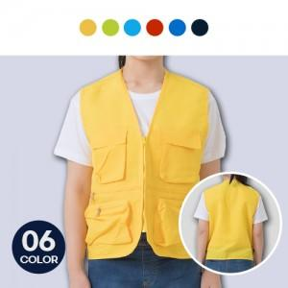

【상세/제작정보】 | <p>3XL + 500원 추가&nbsp;</p>

【인쇄/포장옵션】 | 실크 / 포장불가능

【공급단가】 | 수량 | 50~ | 100~ | 500~ | 1,000~ | 2,000~
*VAT별도 | 단가 | 11,200원 | 10,800원 | 10,400원 | 10,000원 | 9,600원

【상품 URL】 | https://www.synergygift.co.kr:443/src/goods_detail.php?gdno=27002

